Sayfa1
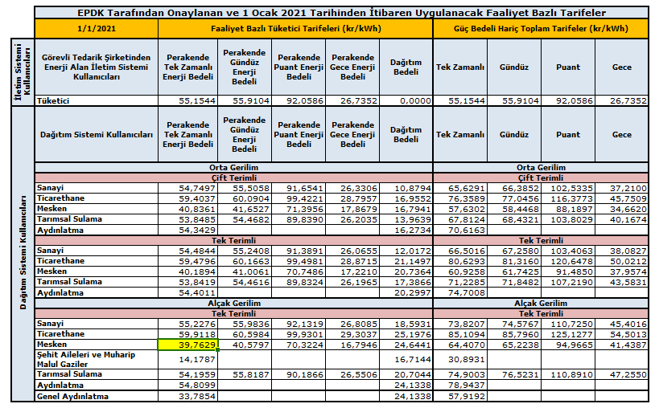

Ocak'21 Dönemi Mesken/Tek Terim/AG olan Lisanssız Üretici İçin Aylık Mahsuplaşma Hesaplama Tablosu

 | Statü | Ham Veriş | Ham Çekiş | Net Veriş | Net Çekiş | Perakende Tek Zamanlı Enerji Bedeli | Hesaplanan Destekleme Bedeli
 | Veriş > Çekiş | 150 | 100 | 50 | 0 | 0.397629 | 19.88
 | Veriş = Çekiş | 100 | 100 | 0 | 0 | 0.397629 | 0
 | Veriş < Çekiş | 100 | 150 | 0 | 50 | 0.397629 | 0

